様式2【造林内訳】
別記様式２
造 林 事 業 内 訳 書
別紙
 |  |  |  |  |  |  |  |  |  |  |  |  |  |  |  | 事業区分 |  | （事業名） |  |  |  |  |  |  | 【 】
番号 | 施行地 |  |  |  | 補助区分 | 事業目 | 事業 種別 | 事業細目 | 施業種別 | 樹種 | 申請 面積 (ha) | 1ha植栽 本数(本) | 苗木の本数（本） | 苗木の入手先 | 保有 森林 面積 (ha) | 備考
R6.5.22
別記様式２~８は削除になるのか？
⇒「別表１」の中に残るだけで文章での各様式の説明はなくなった？
 | 大字 | 字 | 地番 | 地目 |  |  |  |  |  |  |  |  |  |  |  | 県嵩上 | 植栽年 |  | 齢級 | 事業主体 (所有者) | 雇 用 の 有 無 | 森林施業計画 (特措法促進計画) | 森林経営計画 (集約化実施計画) | 事前計画 提出日 （間伐、 更新伐） | その他
 |  |  |  |  |  |  |  |  |  |  |  |  |  |  |  |  |  |  |  |  |  | 承認番号 | 承認番号

計 |  | ヶ所 |  |  |  |  |  |  |  |  | 0.00 |  |  |  |  |  |  |  |  | 人
 |  |  |  |  |  |  |  |  |  |  |  | 補助金支払先 |  | (住所)
 |  |  |  |  |  |  |  |  |  |  |  |  |  | (名称)
 |  |  |  |  |  |  |  |  |  |  |  |  |  | (代表者)

様式3【施業箇所位置図】
別記様式３

施 業 箇 所 位 置 図 (例)

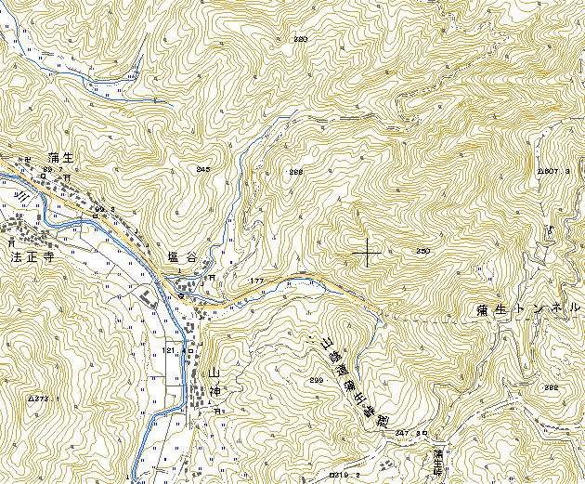
○○郡
○○町
縮尺
１
５０，０００
（注）１．施行箇所の申請番号を○印で囲み表示する。
２．図面は、５万分の１地形図又はこれに準ずる。
①
②
④
③
⑤

